ФУНКЦИИ
Управление информацией. Форматирование.
Скопируйте лист lab_3-2 в Лаб_раб18 ФИ гр и выполните задание в поле "работайте здесь":

2. Создайте таблицу по образцу
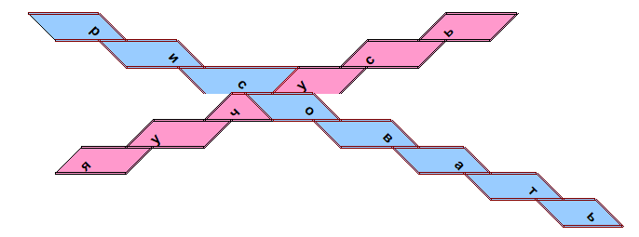

Работайте здесь:

 | р |  |  |  |  | ь
 |  | и |  |  | с
 |  |  | с | у
 |  |  | ч | о
 |  | у |  |  | в
 | я |  |  |  |  | а
 |  |  |  |  |  |  | т
 |  |  |  |  |  |  |  | ь

3. Дополнительное задание: создайте такую же картинку
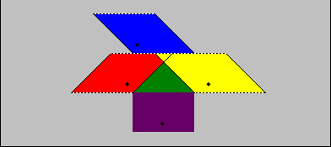

Работайте здесь:

 |  |  | ¨
 |  | ¨ |  | ¨
 |  |  | ¨

4. Сохраните изменения

5. Создайте любой рисунок п поле ниже:

 |  |  |  | а
 |  |  | н |  | л
 |  | а |  |  |  | и
 |  |  | к |  | т
 |  |  |  | и

lab_9
Графические возможности Excel

Откройте свою рабочую книгу Лаб_раб18 ФИ гр. Скопируйте лист lab_9 в Лаб_раб18 ФИ гр

1. На основании следующей таблицы постройте диаграмму на текущем листе:
Международный автосалон
 | стиль диаграммы - Цилиндрическая, объемная
 | дайте заголовок диаграмме - Международный автосалон
 | для оси Х задайте подпись - Месяцы, для оси Z - Кол-во машин
 | расположите диаграмму в удобном месте на листе
 | отформатируйте по своему вкусу

 |  | Международый автосалон

 | Первый квартал |  |  |  | Второй квартал

 |  | Январь | Февраль | Март | Апрель | Май | Июнь
 | Продажи машин | 250 | 275 | 300 | 450 | 446 | 320
 | Сервис | 210 | 100 | 210 | 250 | 290 | 156
 | Аренда | 97 | 77 | 50 | 99 | 67 | 109
 | Итого | 557 | 452 | 560 | 799 | 803 | 585

2. Постройте наиболее подходящую диаграмму для следующих данных

Численность населения
 | Численность населения
 | Года | Млн жителей
 | 1996 | 5.8
 | 1997 | 5.84
 | 2010 | 6.894
 | 2025 | 8.036

3. Дополнительное задание: постройте диаграмму по образцу, на основании следующей таблицы
Ценовые характеристики машин

 | Модель | Цвет | Количество | Цена за единицу
 | Форд | Black | 1 | $9,650
 | Опель | Sky Blue | 4 | $12,000
 | Ауди | Gray | 5 | $13,200
 | Ауди | White | 2 | $13,200

Ценовые характеристики машин

Графики функций
Постройте графики функций
y=2*x^2-0,5*x-2
x | y
-10 | 203
-9 | 164.5
-8 | 130
-7 | 99.5
-6 | 73
-5 | 50.5
-4 | 32
-3 | 17.5
-2 | 7
-1 | 0.5
0 | -2
1 | -0.5
2 | 5
3 | 14.5
4 | 28
5 | 45.5
6 | 67
7 | 92.5
8 | 122
9 | 155.5
10 | 193

y=2-3*sin(x)
x | y
-10 | 0.37
-9 | 3.24
-8 | 4.97
-7 | 3.97
-6 | 1.16
-5 | -0.88
-4 | -0.27
-3 | 2.42
-2 | 4.73
-1 | 4.52
0 | 2.00
1 | -0.52
2 | -0.73
3 | 1.58
4 | 4.27
5 | 4.88
6 | 2.84
7 | 0.03
8 | -0.97
9 | 0.76
10 | 3.63

f(x)={ x^2+0,2, x<0; 5*sin(3*x), x>=0}
x | y
-10 | 100.20
-9 | 81.20
-8 | 64.20
-7 | 49.20
-6 | 36.20
-5 | 25.20
-4 | 16.20
-3 | 9.20
-2 | 4.20
-1 | 1.20
0 | 0.00
1 | 0.71
2 | -1.40
3 | 2.06
4 | -2.68
5 | 3.25
6 | -3.75
7 | 4.18
8 | -4.53
9 | 4.78
10 | -4.94

f(x)={Ö2(x-5) x>2,5; 3^x x<2,5}
x | y
-10 | 1.69E-05
-9 | 5.08E-05
-8 | 1.52E-04
-7 | 4.57E-04
-6 | 1.37E-03
-5 | 4.12E-03
-4 | 1.23E-02
-3 | 3.70E-02
-2 | 1.11E-01
-1 | 3.33E-01
0 | 1.00E+00
1 | 3.00E+00
2 | 9.00E+00
3 | #NAME?
4 | #NAME?
5 | #NAME?
6 | #NAME?
7 | #NAME?
8 | #NAME?
9 | #NAME?
10 | #NAME?

y=sin(x)
x | y
-10 | 0.54
-9 | -0.41
-8 | -0.99
-7 | -0.66
-6 | 0.28
-5 | 0.96
-4 | 0.76
-3 | -0.14
-2 | -0.91
-1 | -0.84
0 | 0.00
1 | 0.84
2 | 0.91
3 | 0.14
4 | -0.76
5 | -0.96
6 | -0.28
7 | 0.66
8 | 0.99
9 | 0.41
10 | -0.54

y=cos(x)
x | y
-10 | -0.84
-9 | -0.91
-8 | -0.15
-7 | 0.75
-6 | 0.96
-5 | 0.28
-4 | -0.65
-3 | -0.99
-2 | -0.42
-1 | 0.54
0 | 1.00
1 | 0.54
2 | -0.42
3 | -0.99
4 | -0.65
5 | 0.28
6 | 0.96
7 | 0.75
8 | -0.15
9 | -0.91
10 | -0.84

y=2*x^2+2*x-5
x | y
-10 | 175
-9 | 139
-8 | 107
-7 | 79
-6 | 55
-5 | 35
-4 | 19
-3 | 7
-2 | -1
-1 | -5
0 | -5
1 | -1
2 | 7
3 | 19
4 | 35
5 | 55
6 | 79
7 | 107
8 | 139
9 | 175
10 | 215

